Лист1
РАБОЧИЙ ТЕХНИЧЕСКИЙ ОТЧЕТ |  |  |  |  | НОМЕР: 2020.05 PT 0003А
 |  |  |  |  | ДАТА: 2020.05.14
Наименование предприятия |  |  |  | ООО "Навоийавтосавдо"
Ф.И.О. составившего отчет |  |  |  | Душамов Ё.Р.
Номер телефона с кодом города |  |  |  | 998,943,700,028
Модель |  |  | Идентификационный номер автомобиля |  | Пробег | Дата продажи
Нексия |  |  | XWBTA69V1KA108311 |  | 16028 | 2019-07-27
Обстоятельства при которых обнаружена проблема |  |  |  | Описание проблемы
 |  |  |  | Стук и течь жидкости с рулевого механизма.
А. |  | Автомобиль стоял, двигатель не работал
В. | Автомобиль находился в движении: |  |  | Информация относительно проблемы (Приложить чертеж или фотграфию неисправности)
 |  | При торможении
 |  | При переходе от ускорения к накату
 |  | При переключение на задний ход |  | Стук в рулевом механизме.
 |  | При повороте
 |  | При ускорении
 |  | При замедлении
 |  | При ______ оборотах в минут
 |  | При любой скорости
 |  | На неровной дороге
 |  | На ____ передаче
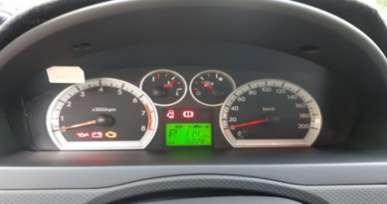
С. | При использовании:
 |  | Тормозов |  | 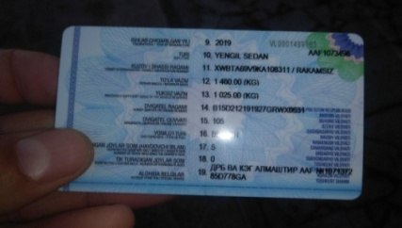 | 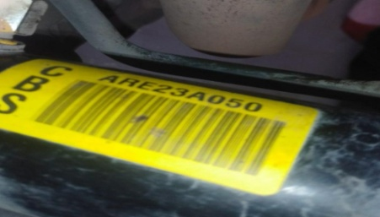
 |  | При повороте руля
 |  | При выключении сцепления
 |  | Обогревателя / кондиционера
 |  | При работе стеклоочистит / омывателя
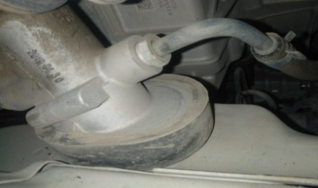
 |  | При включении радио / CD проигрыват
 |  | Обогревателя заднего стекла
 |  | Прочее
D. | При работе двигателя:
 |  | При запуске |  | 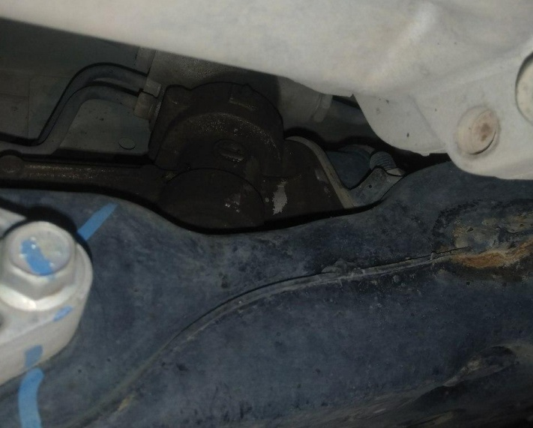
 |  | При прогреве
 |  | На холотом ходу
 |  | При горячем двигателе
E. | Возникает:
 |  | При ускорении
 |  | При высоких оборотах двигателя
 |  | При большой скорости
 |  | При большой загрузке багажника
F. | Когда случается по времени: |  |  | Информация о проблемной детали
 |  | Всегда |  | Номер детали по каталогу: | 42505935
 |  | Иногда |  | Наименование детали: | Рулевой механизм
 |  | После _____ км движения |  | Название поставщика: | АО "GM K"
 |  | После _____ минут езды |  | LOT № детали: | 2019-04-30
Действия инженера по гарантии дилерского предприятия |  |  |  | Проверили технический состояние рулевого механизма. Иимеется течь жидкости и стук в рулевом механизме. Было снято видео и фото, составлен технический отчет и направлен АО "Uz Automotors". Рулевой механизм было заявлено в АО "Uz Automotors".

Ответственный Отдел по принятию мер и исследованию проблемы

 |  |  |  | (заполняется со стороны Отдела Гарантии качества АО "GM Uzbekistan")

